SRI European Equity
SRI EUROPEAN EQUITY

CHARAKTERISTIKA FONDU
STRUKTURA FONDU

2,10% hotovost | 2.10%
8,80% materiály | 8.80%
20,50% finanční služby | 20.50%
11,20% informační technologie | 11.20%
8,30% spotřeba - cyklická | 8.30%
14,70% průmysl | 14.70%
15,80% zdravotnictví | 15.80%
10,60% spotřeba - necyklická | 10.60%
8,00% ostatní | 8.00%
Název fondu: | SRI European Equity

AKCIOVÝ FOND
Investiční manažer: | Sycomore Asset Management
Hodnota fondu: | 278,73 mEUR
Počátek obchodování: | 2007-03-29 |  | vykouzlit někomu úsměv na tváři
Investiční cíl: Cílem fondu je překonat svůj benchmark (kterým je MSCI Europe - Net Total Return Index) a poskytovat dlouhodobé zhodnocení kapitálu. Fond investuje téměř 90 % svých aktiv do akcií společností, které jsou kompatibilní s kritérii ESG. Portfolio manager vybírá ze společností, které mají nejlepší enviromentální, sociální a firemní řízení. Fond může používat finanční nástroje a deriváty pro investiční účely.

POPLATKY GENERALI ČESKÁ POJIŠŤOVNA A.S.*
TOP 10
GENERALI INVESTMENTS LUXEMBOURG SA
Rozdíl mezi nákupním a prodejním kurzem podílových jednotek: | Běžné/jednorázové pojistné: 5 %/0 % Mimořádné pojistné 2% resp. 3 %** | Společnost |  |  | % v portfoliu | Sektor
Částečný odkup: | 0,25 % z odkoupené částky, minimálně však 50 Kč a maximálně 500 Kč | ASML Holding NV (ASML NA) |  |  | 3.81 | informační technologie
Poplatky za přemístění: | V každém poj. roce 2 zdarma, jinak 0,25 % akt. hodnoty přemístěných jednotek, min. 50 Kč a max. 500 Kč. | Roche Holding AG-Genusschein |  |  | 3.55 | zdravotnictví
Poplatky za správu fondu***: | 2 % p.a. | ASTRAZENECA PLC (AZN LN) |  |  | 3.35 | zdravotnictví
* výtah ze sazebníku poplatků k IŽP týkající se fondů, v případě rozdílů platí sazebník poplatků |  | AIR LIQUIDE SA (AI FP) |  |  | 3.23 | materiály
 |  | BNP PARIBAS (BNP FP) |  |  | 3.11 | finanční služby
** závisí na produktu *** náklady za správu fondu jsou započtené v NAV (t.j. v kurzu) |  | NESTLE SA-REG (NESN SE) |  |  | 2.66 | spotřeba - cyklická
KOMENTÁŘ K TRHU
KOMENTÁR TRHU
KOMENTÁŘ TRHU
KOMENTÁŘ TRHU
VÝKONNOST FONDU
 |  | NESTE OYJ (NESTE FH) |  |  | 2.01 | energie
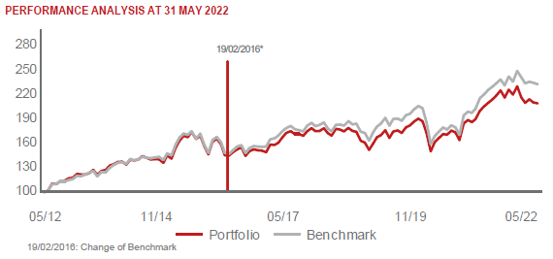 |  | UNILEVER PLC (ULVR LN) |  |  | 2.00 | spotřeba - cyklická
 |  | MERCK KGAA (MRK GY) |  |  | 1.97 | zdravotnictví
 |  | BUREAU VERITAS SA (BVI FP) |  |  | 1.91 | průmysl

STATISTIKY
 |  | STD | IR | TE | Rating Morningstar(4) |  | Quartile Morn.
 |  | 14.19% | -0.91% | 3.80% | x |  | x
 |  | (1) Standard Deviation (Směrodatná odchylka): míra rizika, volatilita výkonnosti fondu. (2) Information Ratio (Informační poměr): poměr průměrně dosaženého výnosu oproti odchylce od indexu. (3) Tracking Error: směrodatná odchylka rozdílu výkonnosti fondu

VÝKONNOST (EUR)

 |  | 1 měsíc (%) | YTD (%) |  | 1 rok (%) | od počátku (%)
SRI European Equity (ISIN: LU0145455811) |  | 0.71 | -6.37 |  | -2.24 | 29.13
Benchmark * |  | -0.78 | -6.63 |  | 3.01 | 37.95
Excess Return |  | 1.49 | 0.26 |  | -5.25 | -8.82
Květen 2022
* MSCI Europe - Net Total Return Index
Hodnota investice do podílových fondů může růst, klesat nebo stagnovat podle situace na finančních trzích. Minulé výnosy nejsou zárukou výnosů v budoucnu.

